ホーム
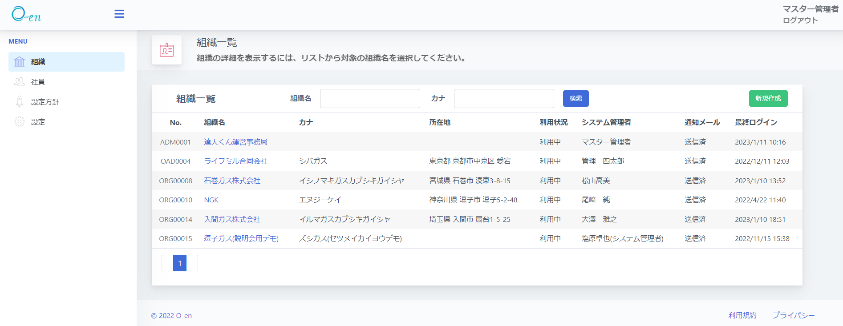
目標管理/能力開発シート作成ファイル

MENU
CSVファイル
トップページ
-Sub Menu

CSVファイル
CSVファイルを読み込む

目標管理シート
＊O-enからダウンロードした目標管理または 能力開発シートのCSVファイルを予めご準備ください。
能力開発シート

別形式で出力/保存

データをリセットする
ヘルプ-エラー時の手順
問い合わせフォーム

